시중가 근거서류
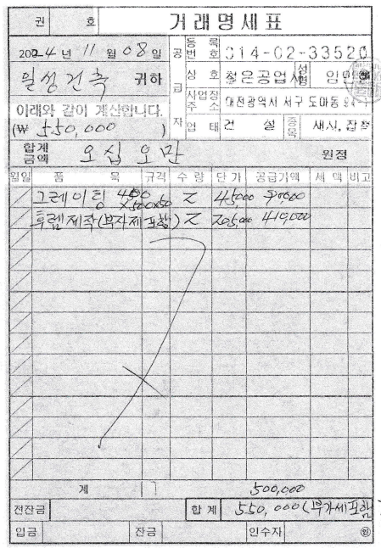
<첨부_아스콘 콤팩트 임대 근거-첨부예정>

<첨부_그레이팅 후레임 제작, 전문업체 거래명세표, 세금계산서 첨부예정>

위치
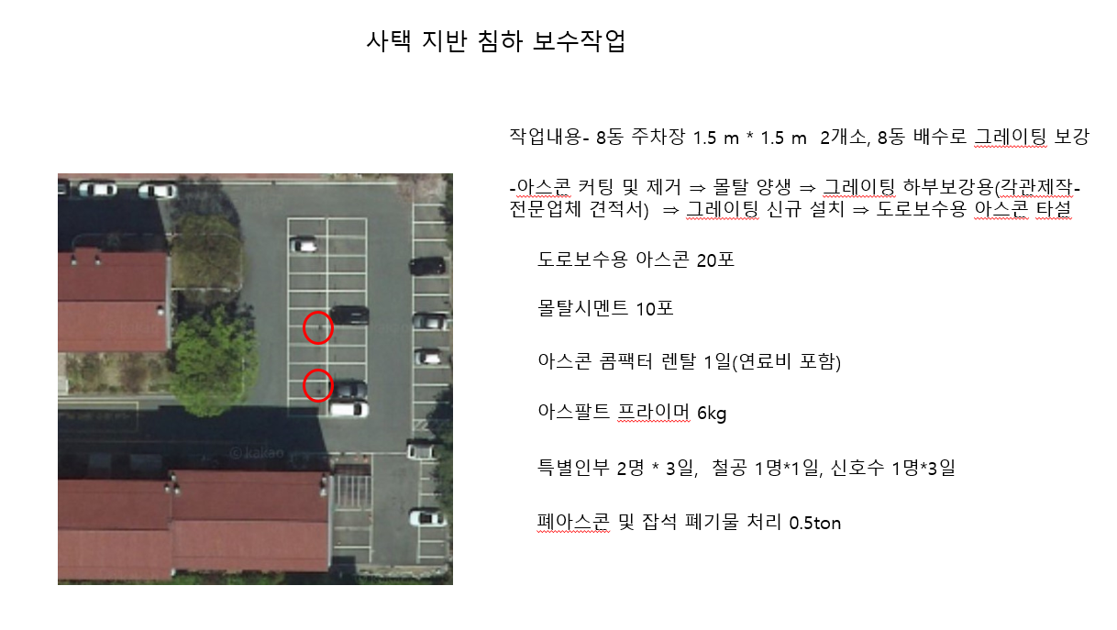

8동

